TK DB
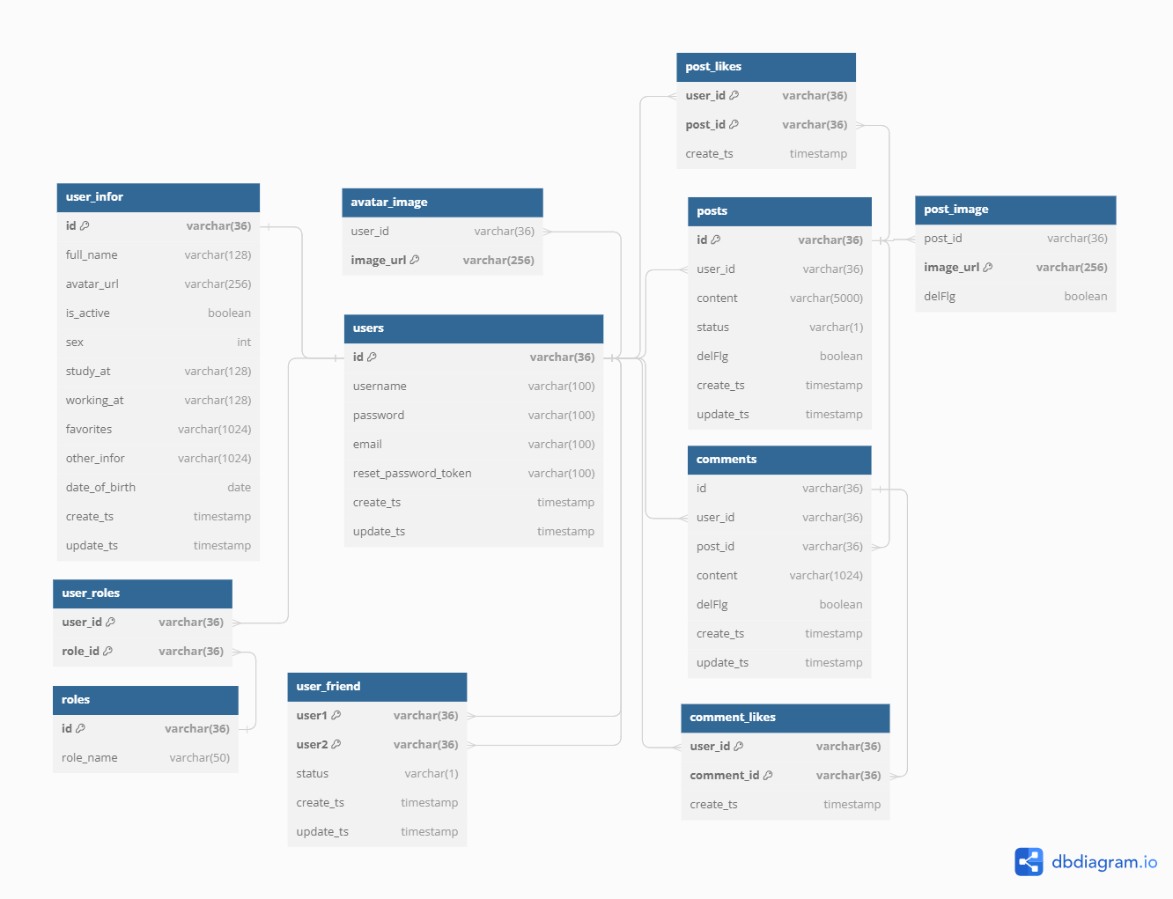
 | Tên table | Thông tin lưu
 | users | Thông tin user hiển thị ở trang timeline
 | user_infor | Thông tin chi tiết user ở trang profile
 | user_friend | Thông tin quan hệ bạn bè
 | posts | Thông tin post
 | post_likes | Thông tin like post
 | post_images | Thông tin ảnh bài post
 | comments | Thông tin comment
 | comment_likes | Thông tin like comment
 | user_roles | Thông tin role của user
 | roles | Bảng master data của role
 | avatar_images | Thông tin avatar cá nhân

Table users {
id varchar(36) [primary key]
username varchar(100)
password varchar(100)
email varchar(100)
reset_password_token varchar(100)
create_ts timestamp
update_ts timestamp
}

Table user_infor {
id varchar(36) [primary key]
full_name varchar(128)
avatar_url varchar(256)
is_active boolean
sex int
study_at varchar(128)
working_at varchar(128)
favorites varchar(1024)
other_infor varchar(1024)
date_of_birth date
create_ts timestamp
update_ts timestamp
}

Table user_friend {
user1 varchar(36) [primary key]
user2 varchar(36) [primary key]
status varchar(1)
create_ts timestamp
update_ts timestamp
}

Table posts {
id varchar(36) [primary key]
user_id varchar(36)
content varchar(5000)
status varchar(1)
delFlg boolean
create_ts timestamp
update_ts timestamp
}

Table post_likes {
user_id varchar(36) [primary key]
post_id varchar(36) [primary key]
create_ts timestamp
}

Table comment_likes {
user_id varchar(36) [primary key]
comment_id varchar(36) [primary key]
create_ts timestamp
}

Table post_image {
post_id varchar(36)
image_url varchar(256) [primary key]
delFlg boolean
}

Table avatar_image {
user_id varchar(36)
image_url varchar(256) [primary key]
}

Table comments {
id varchar(36)
user_id varchar(36)
post_id varchar(36)
content varchar(1024)
delFlg boolean
create_ts timestamp
update_ts timestamp
}

Table user_roles{
user_id varchar(36) [primary key]
role_id varchar(36) [primary key]
}

Table roles{
id varchar(36) [primary key]
role_name varchar(50)
}

Ref: users.id - user_infor.id
Ref: users.id < user_friend.user1
Ref: users.id < user_friend.user2
Ref: users.id < posts.user_id
Ref: users.id < comments.user_id
Ref: users.id < post_likes.user_id
Ref: users.id < comment_likes.user_id
Ref: users.id < avatar_image.user_id
Ref: posts.id < post_image.post_id
Ref: posts.id < comments.post_id
Ref: posts.id < post_likes.post_id
Ref: users.id < user_roles.user_id
Ref: roles.id < user_roles.role_id
Ref: comments.id < comment_likes.comment_id

